关系图
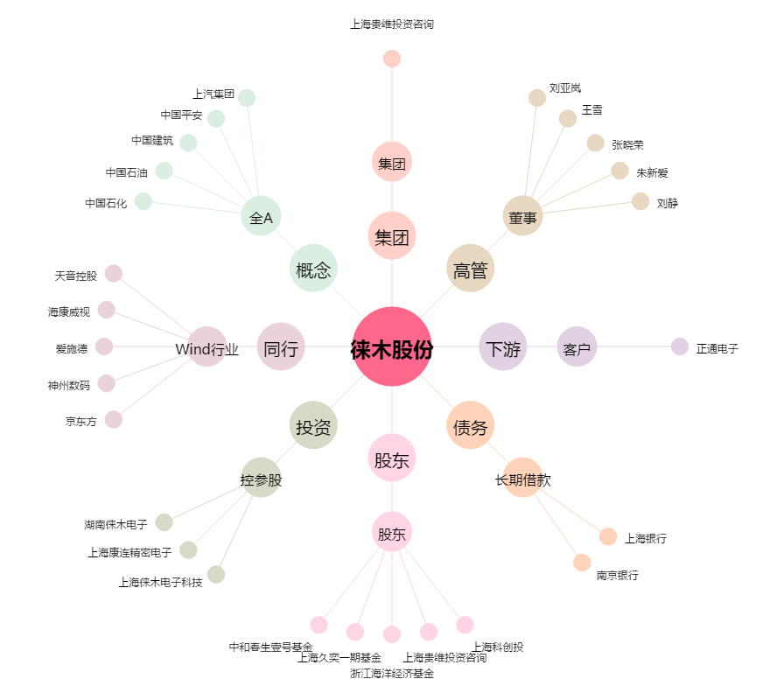
徕木股份[603633.SH] - 关系概览图

